LBT
 | REPORTE FOTOGRÁFICO - Sistema de Energia LBT
Nombre de la Estacion: | ACOS
Nombre de Localidad: | SAN MIGUEL DE ACOS
Fecha: | 11/07/2026 - 11/07/2026
Direccion: | CENTRO POBLADO ACOS
ID site: | LI5146
CRQ: | CRQ000000095560
Sticker Año mantenimiento |  |  | Letrero de Localidad beneficiaria o GPS
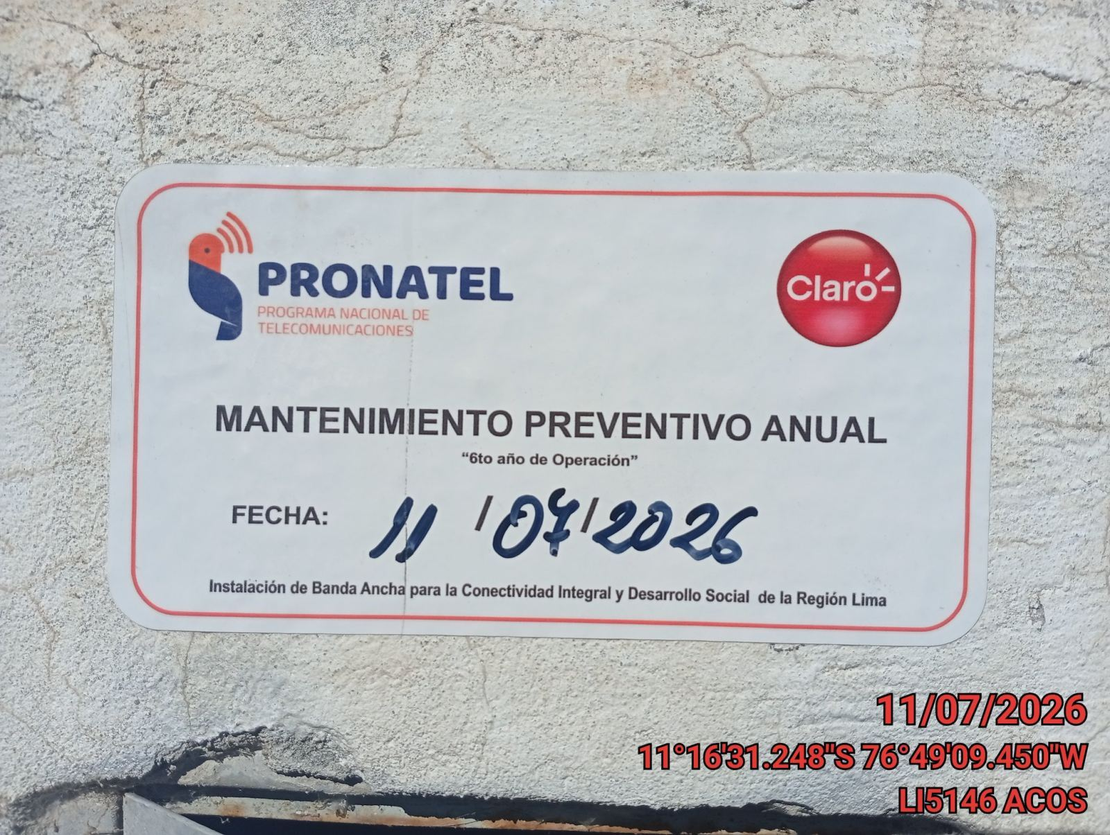 |  |  | 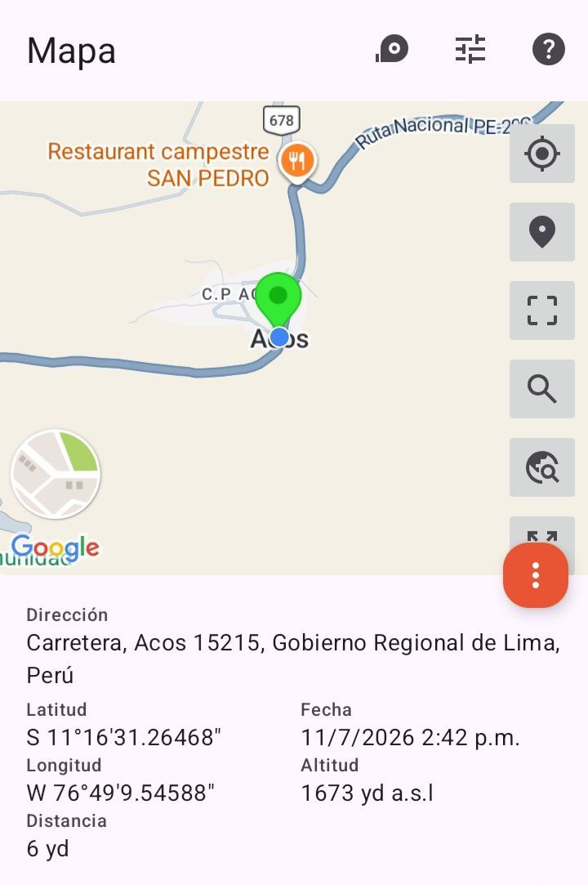

LIMPIEZA Y AJUSTE DEL TRANSFORMADOR (E/R): (DE CORRESPONDER)
ANTES |  | DURANTE |  | DESPUES


LIMPIEZA Y MEDICION DE AISLAMIENTO DE CONDUCTOR
ANTES |  | DURANTE |  | DESPUES
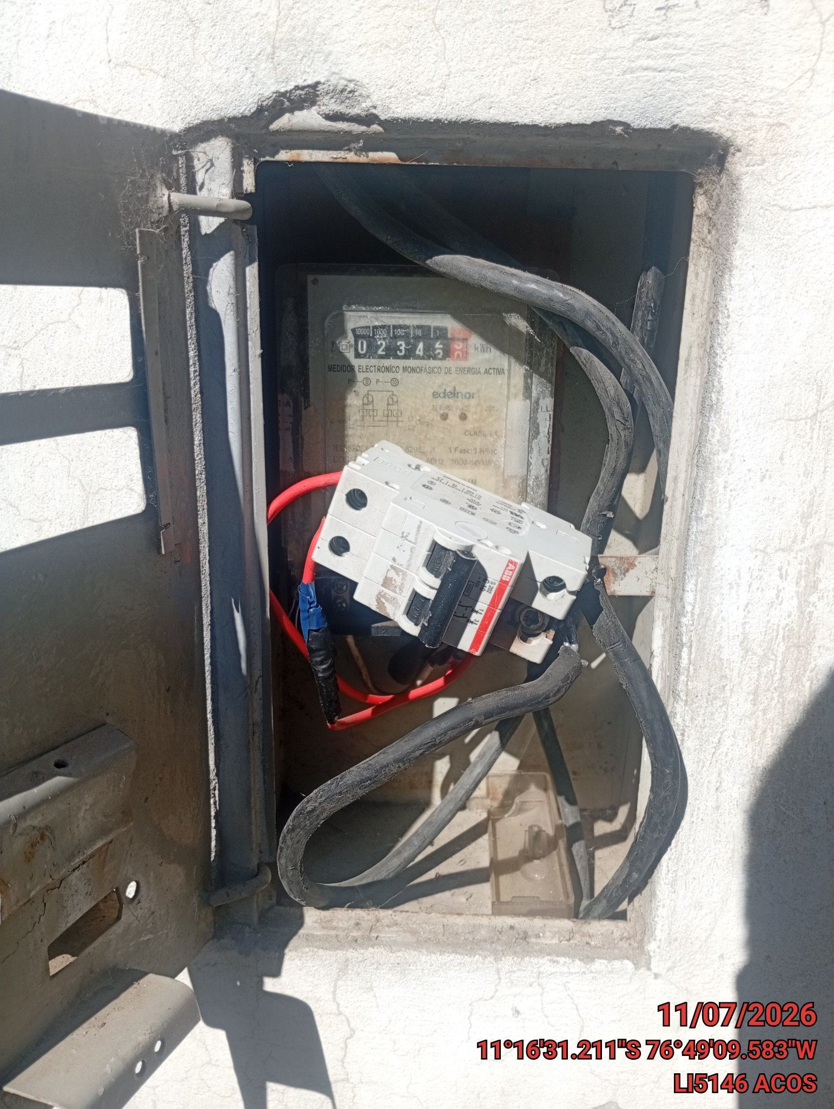 |  | 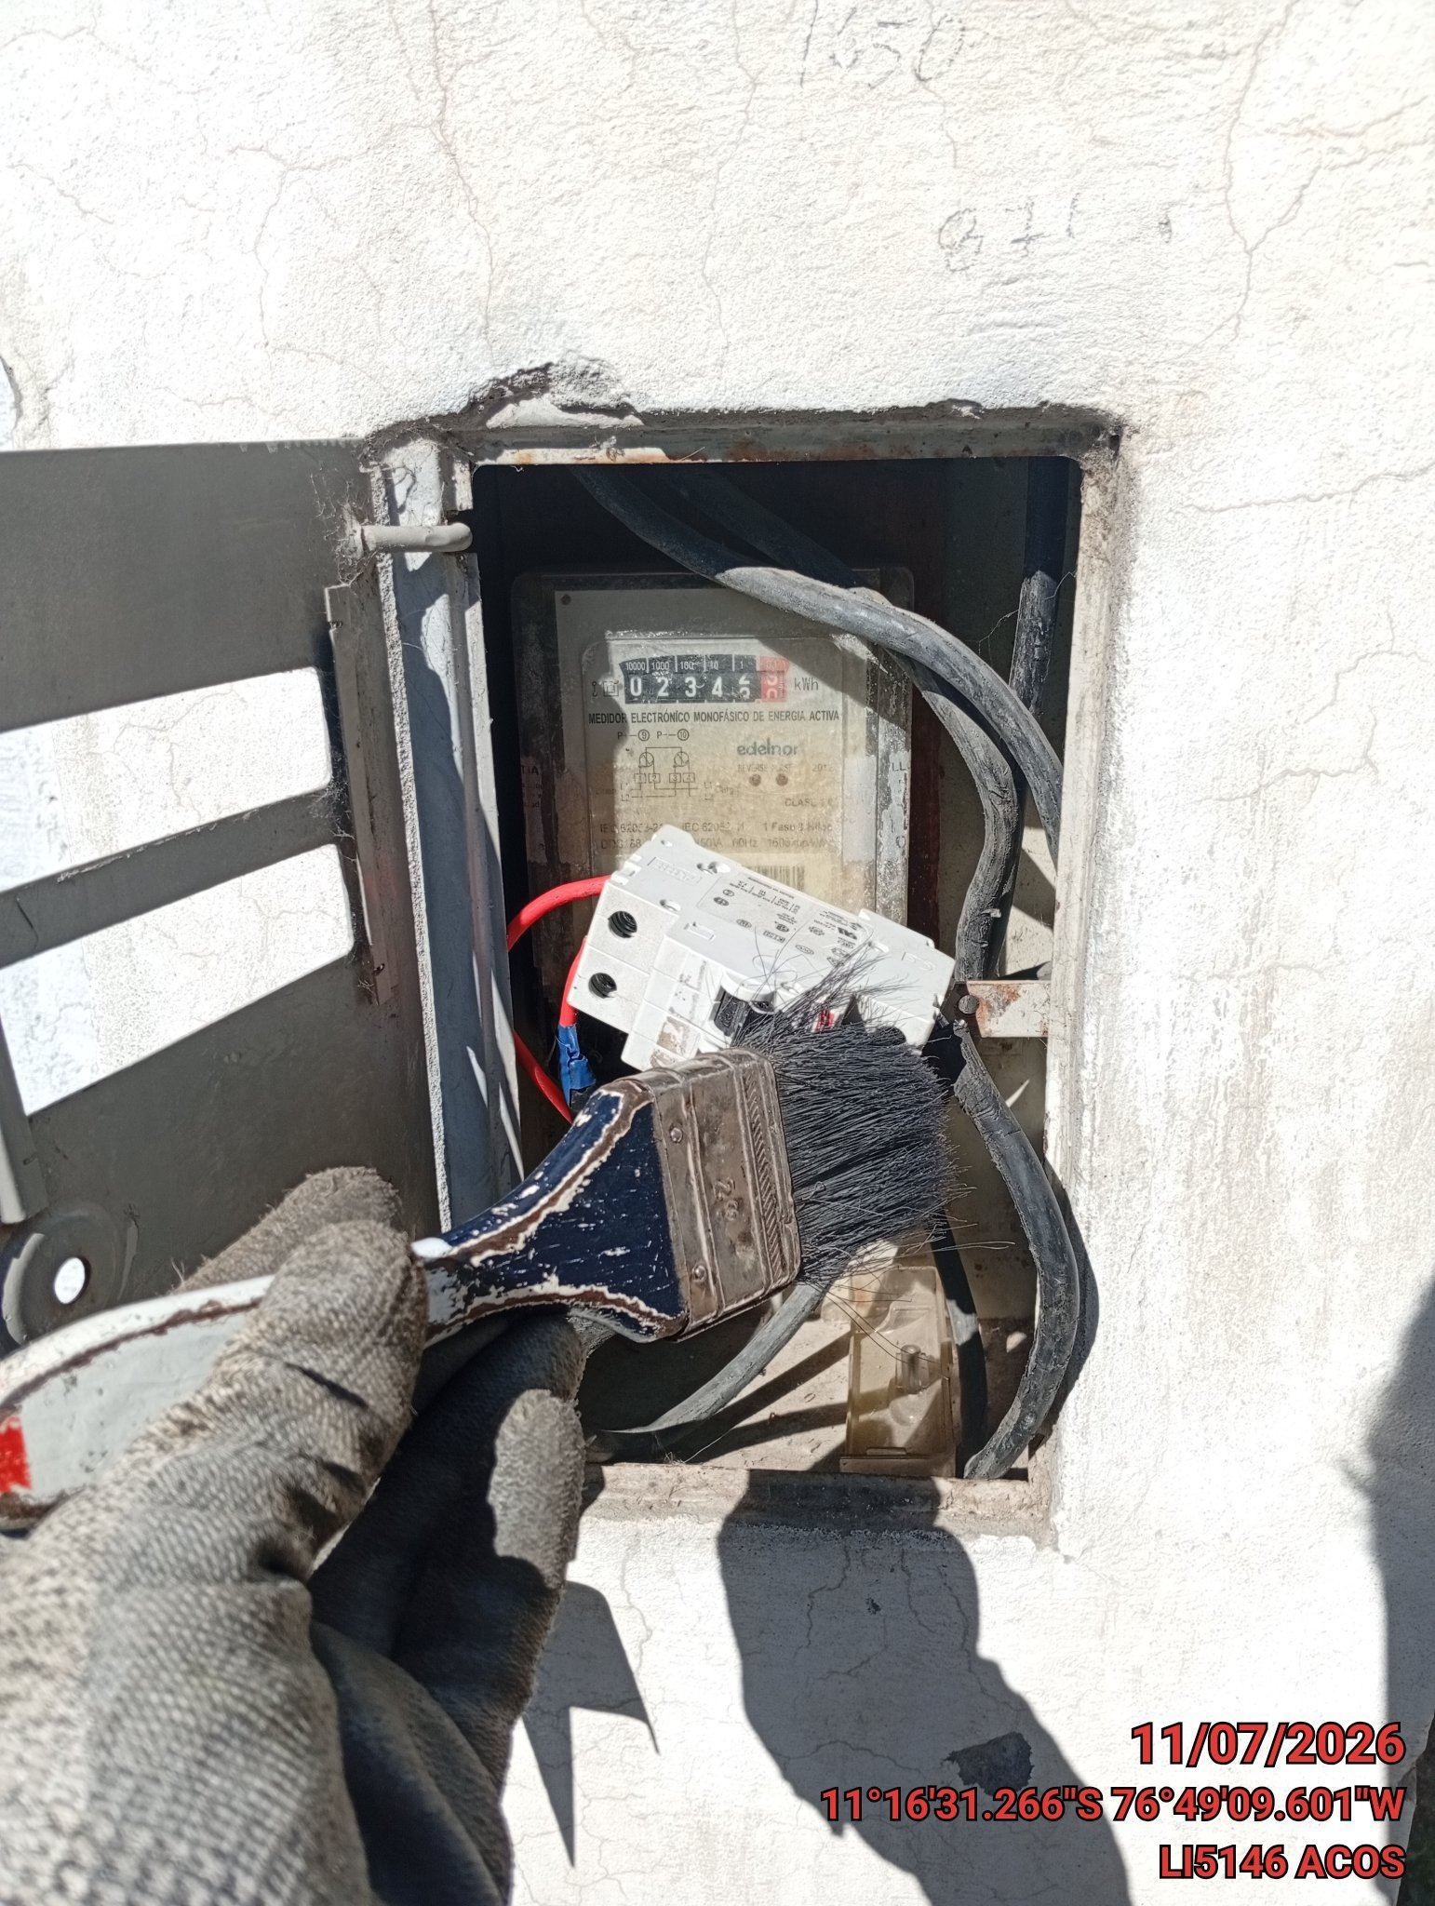 |  | 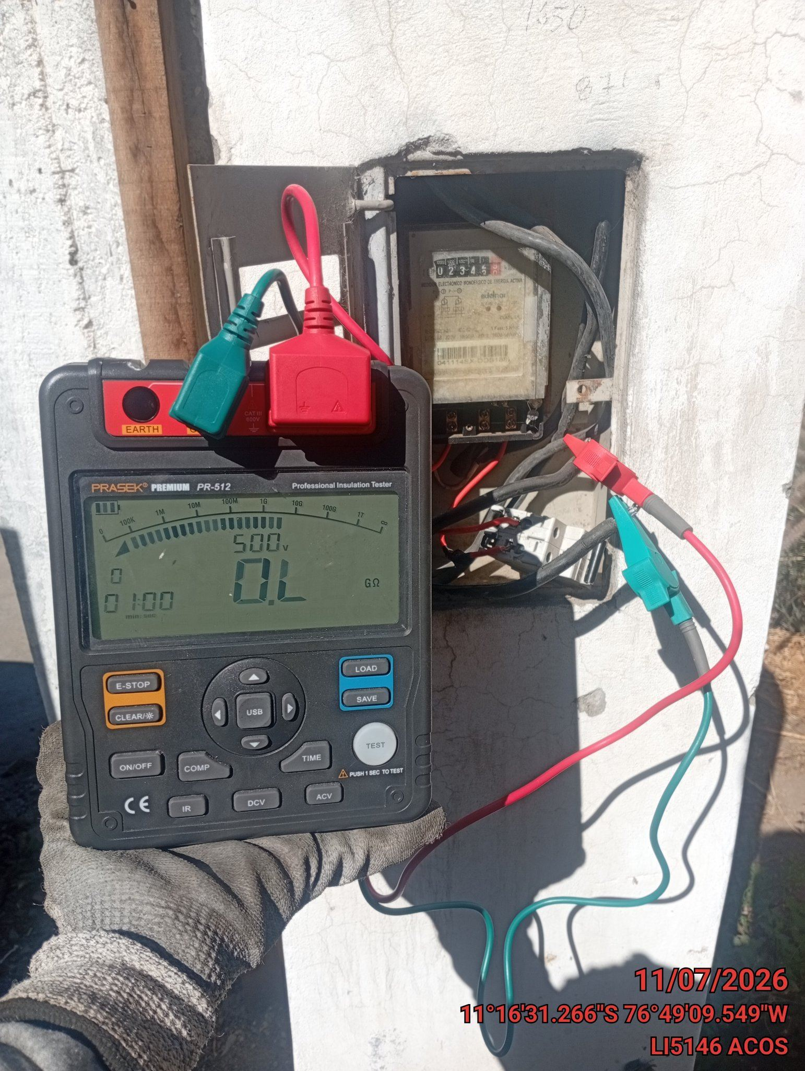

MEDICION Y MANTENIMIENTO DE SPAT EN TRANSFORMADOR (E/R): (DE CORRESPONDER)
ANTES |  | DURANTE |  | DESPUES

